Índice
 |  |  |  | PLAN ANTICORRUPCIÓN Y DE ATENCIÓN AL CIUDADANO 2023

OBJETIVO | Establecer y dar conocer a los grupos de interés la estrategia de lucha contra la corrupción de la Secretaría Distrital de Hacienda para la vigencia 2022, mediante el desarrollo de acciones que permitan el fortalecimiento de la gestión de los riesgos de corrupción, la racionalización de trámites, la apertura de espacios rendición de cuentas participativos, el mejoramiento del servicio a la ciudadanía, la divulgación y presentación de información y el fortalecimiento de la cultura de integridad.

COMPONENTES
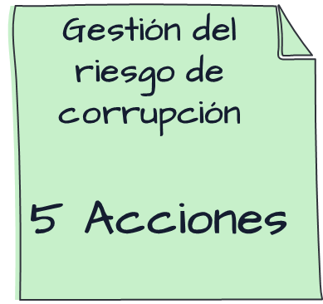 | Gestión de riesgos – mapa de riesgos de corrupción | Identificar, gestionar y prevenir la ocurrencia de situaciones relacionadas con hechos o actos de corrupción |  |  | 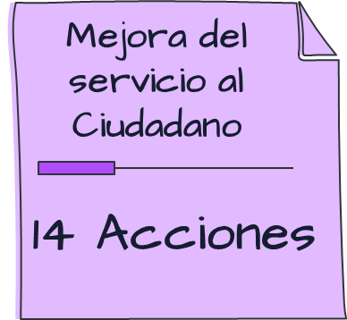 | Fortalecer la capacidad de los colaboradores de la Secretaría, para garantizar una atención cálida, completa y oportuna

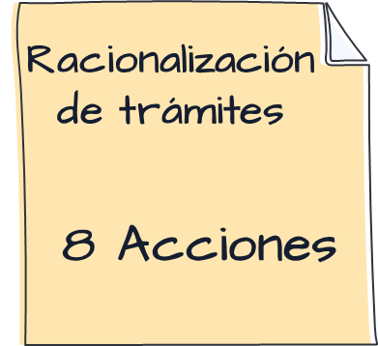 |  | Simplificar la forma en que la ciudadanía accede a la oferta institucional de la Secretaría Distrital de Hacienda |  |  | 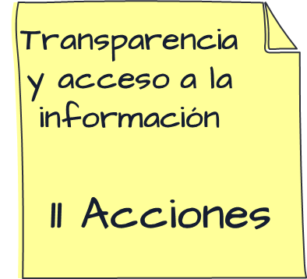 | Disponer información clara, oportuna y relevante para la ciudadanía que permita garantizar el derecho al acceso a la información
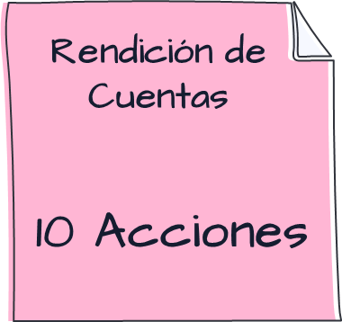 |  | Permitir el ejercicio del derecho a la participación ciudadana en la gestión Ofrecer información clara, relevante y oportuna sobre la Gestión de la Secretaría Distrital de Hacienda Optimizar los procedimientos internos que permitan el desarrollo de espacios de diálogo constructivos con la ciudadanía |  |  | 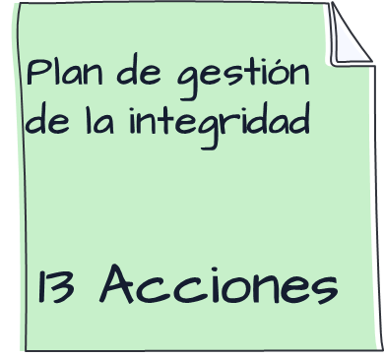 | Promover la apropiación de los valores del servicio público en los servidores públicos y contratistas de la Secretaría Distrital de Hacienda

 | Transparencia y acceso a la información |  | Este componente recoge las acciones encaminadas al fortalecimiento del derecho de acceso a la información pública* de la gestión institucional, que implica: i) La obligación de divulgar proactivamente información pública. ii) Responder de buena fe, de manera adecuada, veraz, oportuna y accesible a las solicitudes de acceso. iii) La obligación de producir o capturar la información pública.

 | Gestión de integridad |  | El objetivo de este componente es desarrollar acciones que permitan la interiorización y apropiación de los valores de la entidad que establecen parámetros de comportamiento en la actuación de los servidos públicos.

